逻辑+UI
 | 邮箱系统
 | 一、邮箱系统概述
 |  | 邮箱系统只提供接收系统邮件的功能，主要用于系统为玩家发送奖励等。

 | 二、进入邮箱系统
 |  | 进入邮箱
 |  |  | 通过游戏主功能界面的邮箱UI进入邮箱。

 |  |  |  |  |  |  | 邮箱UI
 |  |  | 点击邮箱UI，打开邮箱界面。 |  |  | 多语言
 |  | 新邮件提示
 |  |  | 当玩家邮箱中包含未读取邮件时，邮箱UI处会有提示，表现为按钮右上方标示一红点。
 |  |  | 类似效果

 |  |  | 玩家邮箱中不包含未读取邮件时，红点才会消失。

 | 三、邮箱界面
 |  |  |  |  |  |  |  | 界面标题 |  | 邮件数量/最大邮件数量 |  |  | 一键领取按钮

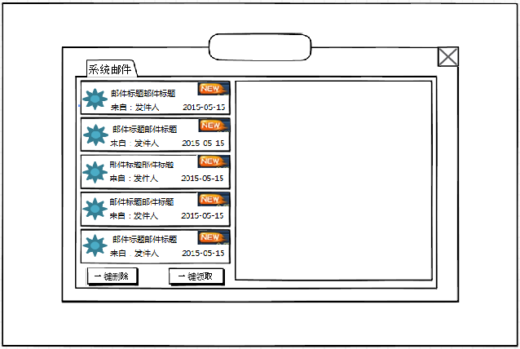
邮 箱

6/300
邮件标题邮件标题邮件
 |  |  |  |  |  |  |  |  |  |  |  |  |  |  | 关闭按钮
 |  | 切页标签

来自：发件人
2015-05-15
 |  | 邮件列表
邮件正文邮件正文邮件正文邮件正文邮件邮件正文
邮件正文
邮件正文
邮件正文
 |  |  |  |  |  |  |  |  |  |  |  |  |  |  | 邮件内容显示框

附件

 |  |  | 窗口类型
 |  |  |  | 一级窗口

 |  |  | 打开邮箱UI时，刷新邮件。UI开启的过程中，界面不刷新。

 |  | 多语言 | 界面标题
 |  |  |  | 邮箱
 |  |  | 切页标签
 |  |  |  | 控件类型
 |  |  |  |  | 标签页
 |  |  |  | 显示位置
 |  |  |  |  | 见示意图
 |  |  |  | 显示形式
 |  |  |  |  | 横向
 |  |  |  | 出现/隐藏规则
 |  |  |  |  | 邮箱界面打开时显示，邮箱界面关闭后隐藏
 |  | 多语言 |  | 标签页文案
 |  |  |  |  | 暂时只有一个切页，显示“系统邮件”
 |  |  |  | 标签页操作
 |  |  |  |  | 默认
 |  |  |  | 标签页样式
 |  |  |  |  | 普通 | 待美术设计后回归
 |  |  |  |  | 按下 | 待美术设计后回归
 |  |  |  |  | 选中 | 待美术设计后回归
 |  |  |  | 音效
 |  |  |  |  | 事件 | 音效资源
 |  |  |  |  | 点击按钮 | 待定
 |  |  |  | 打开邮箱时，默认选中“系统邮件”切页
 |  | 待邮箱加其他切页时再做 |  | 当邮箱中包含未读邮件时，在标签页上显示未读邮件数量。
这个数字也是打开界面刷新，开着界面不刷新吧 |  |  |  | 未读邮件是指玩家邮箱中所有邮件的数量减去已读邮件的数量。 |  |  |  |  |  |  | 已读邮件快速通道
 |  |  |  | 该数字在玩家打开界面时刷新，界面开着的过程不刷新。
 |  |  |  | 类似效果

 |  |  | 邮件列表
 |  |  |  | 邮件样式
邮件类型图标
邮件标题

邮件状态提示图标
发件日期

发件人

 |  |  |  |  | 邮件类型图标
 |  |  |  |  |  | 1）纯文字邮件（不包含附件的邮件）
 |  |  |  |  |  |  | 图标类似效果 |  |  | （不要右下角的那个字）

 |  |  |  |  |  | 2）包含附件的邮件
 |  |  |  |  |  |  | 图标类似效果 |  |  | （不要右下角的那个字）

 |  |  |  | 多语言 | 邮件标题
 |  |  |  |  |  | 显示邮件标题
系统邮件还会发敏感和屏蔽词？就算有也不用替换吧 |  |  |  |  |  | 邮件标题最多支持显示10个汉字及对应的字符
删了 |  |  |  |  |  | 具体内容根据邮件配置显示。
 |  |  |  |  |  | 字色采用默认字色，字号待定。
 |  |  |  | 多语言 | 发件人
 |  |  |  |  |  | 显示 “来自：XXXX”，XXX根据邮件配置显示。
 |  |  |  |  |  | 发件人最多支持显示6个汉字及对应的字符
 |  |  |  |  |  | 字色采用默认字色，字号与“邮件标题”相同。
 |  |  |  |  | 发件日期
 |  |  |  |  |  | 显示邮件发送日期
日期格式建议修改，与老外的习惯相符合 |  |  |  |  |  | 显示格式为 “XX-XX-XXXX“ |  |  | 代表XX月XX日XXXX年
 |  |  |  |  | 邮件状态提示图标
一键领取了带有附件的新邮件，这个图标消失么？ |  |  |  |  |  | 当玩家未对邮件操作时，显示图标，玩家点击邮件后，图标消失。
一键领取之后，邮件都消失啦 |  |  |  |  |  | 类似效果

 |  |  |  | 邮件排列
 |  |  |  |  | 信件按照两个层级的顺序排列。优先第一层级排列，再按照第二层级排列。
 |  |  |  |  |  | 1.优先显示“未读信件”，再显示“已读信件”
 |  |  |  |  |  | 2.按接收邮件的时间从后到前顺序排列，最前显示最新接收的信件。
 |  |  |  |  | 系统邮件没有发送数量上限。
 |  |  |  |  | 每页最多显示5封半邮件。
 |  |  |  |  | 多于1页时，可通过拖动显示其他邮件。
 |  |  |  |  | 拖动操作
 |  |  |  |  |  | 手指按下的落点若在邮件列表范围内，判定为针对邮件列表内容操作。
 |  |  |  |  |  | 手指向上滑动，则信息向上滚动；手指向下滑动，则信息向下滚动。
 |  |  |  |  |  | 向上、向下滑动的定义
 |  |  |  |  |  |  | 取一条与手机屏幕平行的线，且穿过手指落点，
 |  |  |  |  |  |  | 则往平行线以上趋势的滑动都判定为向上，往平行线以下趋势的滑动都判定为向下，
 |  |  |  |  |  |  | 沿平行线滑动手指，不滚动。

 |  |  |  |  | 手指落点

 |  |  |  |  |  |  | 手指滑到一个点停留后，该点成为新的判定落点。
 |  |  |  |  |  | 拖动时，已有信息立刻变化，信息状态会停留在手指离开屏幕时的状态（即此时显示半字，也不进行适配）。
 |  |  |  | 没有邮件的情况
 |  |  |  |  | 若无邮件，则列表处为空，显示没有邮件的提示图和提示文字。
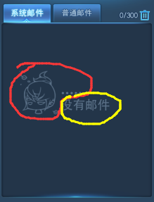
 |  |  |  |  | 效果参考

 |  |  |  |  |  |  |  |  |  |  |  |  | 提示图 | 待美术设计后回归

 |  |  |  |  |  |  |  |  |  |  |  | 多语言 | 提示文字 | 没有邮件…
 |  |  |  |  | 提示图
 |  |  |  |  |  |  |  |  |  |  | 提示文字

 |  |  | 邮件数量/最大邮件数量
 |  |  |  | 格式 | 已有邮件数量/最大邮件数量
 |  |  |  | 每删除1个邮件，已有邮件数量减1
前面说系统邮件没有发送数量上限，如果发送的系统邮件超过300如何？ |  |  |  | 最大邮件数量暂定为300
这期间收到的邮件是消失了还是系统暂存了？顶替旧的比较好吧 |  |  |  | 当邮箱邮件数量达到300时，若有新邮件，则新邮件会顶替掉旧邮件，超出几封则顶掉几封，按接收时间顺序从后到前顺序顶掉，即最早接收的最先被顶掉。
另外邮件是否有过期时间？如果有，过期和上线限制一个就行吧 |  |  |  | 当邮箱邮件数量大于等于280时，玩家每次打开邮箱，都会弹出提示框如下：
没有过期时间
 |  |  |  |  |  |  |  |  |  | 采用通用UI的提示窗口
邮箱即将爆仓，请及时收取邮件
确定
没有删除功能，这个提示不太好吧 |  |  |  |  |  |  |  |  | 多语言 | 提示信息内容：邮箱即将爆仓，请及时收取邮件
 |  |  |  |  |  |  |  |  |  | 字色：红色
 |  |  |  |  |  |  |  |  |  | 字号：待定

 |  |  |  | 当邮箱邮件数量大于等于300时，玩家每次打开邮箱，都会弹出提示框如下：

 |  |  |  |  |  |  |  |  |  | 采用通用UI的提示窗口
邮箱已经爆仓，快快收取邮件
确定
 |  |  |  |  |  |  |  |  | 多语言 | 提示信息内容：邮箱已经爆仓，快快收取邮件
 |  |  |  |  |  |  |  |  |  | 字色：红色
 |  |  |  |  |  |  |  |  |  | 字号：待定

 |  |  | 一键领取按钮
 |  |  |  | 控件类型
 |  |  |  |  | 按钮
 |  |  |  | 显示位置
 |  |  |  |  | 见示意图
 |  |  |  | 出现/隐藏规则
 |  |  |  |  | 邮箱界面显示时显示，其余时间不显示
 |  |  | 多语言 | 按钮文案
 |  |  |  |  | 一键领取
 |  |  |  | 按钮操作
 |  |  |  |  | 收取操作只会对当前选中的切页的邮件有效。
 |  |  |  |  | 收取顺序：按照邮件排列顺序，由上到下逐封收取
 |  |  |  |  | 自动收取含有附件的邮件，包括未读和已读；纯文字邮件也进行收取操作。
 |  |  |  |  | 每收取一封邮件时，不会在邮件内容显示框显示对应内容。

 |  |  |  |  | 点击按钮，判断是否有邮件，若有，每收取一封邮件前，进行如下检测： |  |  |  |  |  |  |  |  | 程序实现不要求检测顺序
 |  |  |  | 多语言 | 1）玩家金币数量是否达到上限以及完整收取后金币是否会达到上限，若达到上限，则终止收取操作且弹出提示信息mail_record_003，若未达到，则进入下一步检测，
 |  |  |  | 多语言 | 2）玩家钻石数量是否达到上限以及完整收取后钻石是否会达到上限，若达到上限，则终止收取操作且弹出提示信息mail_record_004，若未达到，则
 |  |  |  |  | 该邮件中对应道具进包，增长对应经验以及金币、钻石。
 |  |  |  |  | 收取时，玩家已经满级（经验已达最大值），不影响收取，多余的经验作废。

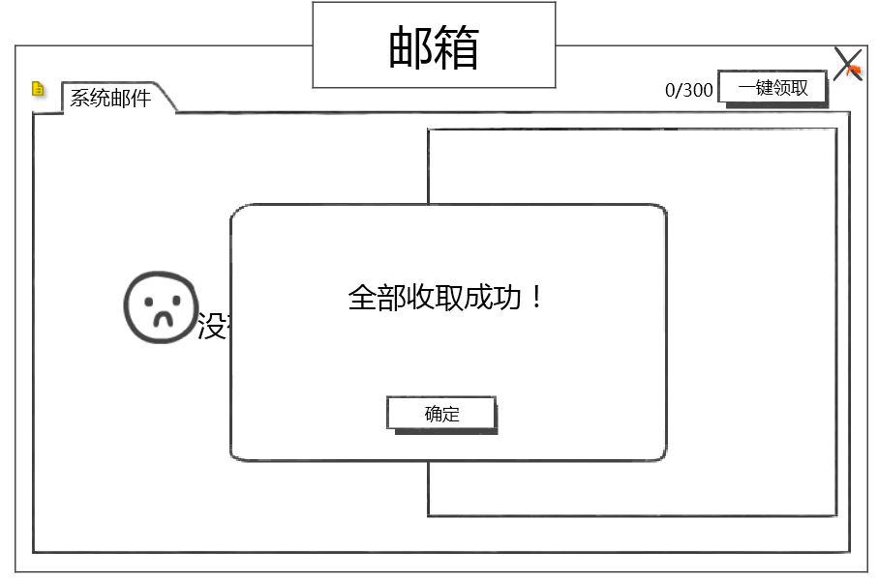
一些重要的文字邮件也不留么，比如“大返利，充1送100” |  |  |  |  | 若全部邮件收取成功，则清空邮件列表以及邮件内容显示框，同时弹出提示框如下：客户端会在收取完成后一次刷新邮件列表和邮件内容显示框。
邮箱不留了，个人感觉你说的那种超值优惠应该一直挂在活动那种界面那，邮箱略弱
 |  |  |  |  |  |  |  |  |  |  |  |  |  | 采用通用UI的提示窗口

 |  |  |  |  |  |  |  |  |  |  |  |  | 多语言 | 提示信息内容：全部收取成功！
 |  |  |  |  |  |  |  |  |  |  |  |  |  | 字色：系统字
 |  |  |  |  |  |  |  |  |  |  |  |  |  | 字号：待定

 |  |  |  |  | 若由于以上检测中途终止了收取操作，则终止操作发生的邮件之前的邮件收取成功，且收取成功的邮件从邮件列表中清除，清空邮件内容显示框。客户端会在收取完成后一次刷新邮件列表和邮件内容显示框。

 |  |  |  | 多语言 | 若没有，则点击按钮不进行领取操作，同时弹出提示信息mail_record_001。

 |  |  |  | 按钮样式
 |  |  |  |  | 普通 | 待定
 |  |  |  |  | 按下 | 待定
 |  |  |  |  | 不可用 | 待定
 |  |  |  | 音效
 |  |  |  |  | 事件 | 音效资源
 |  |  |  |  | 点击按钮 | 待定

 |  |  | 邮件内容显示框
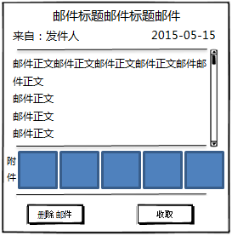
 |  |  |  |  |  |  |  |  |  | 邮件标题
 |  |  | 发件人 |  |  |  |  |  |  | 发件日期

 |  |  | 邮件正文

 |  |  |  |  |  |  |  |  |  | 附件列表

 |  |  |  |  |  |  | 收取按钮

 |  |  |  | 在左侧邮件列表点击邮件，右侧即显示对应邮件内容。
 |  |  |  | 打开邮箱界面时，默认邮件内容显示框不显示任何邮件内容，空着。
 |  |  | 多语言 | 邮件标题
 |  |  |  |  | 显示选中邮件的标题，居中显示
 |  |  |  |  | 字色 | 系统字色
 |  |  |  |  | 字号 | 待定
 |  |  | 多语言 | 发件人
 |  |  |  |  | 规则同邮件列表的发件人
 |  |  |  |  | 字色 | 系统字色
 |  |  |  |  | 字号 | 待定
 |  |  |  | 发件日期
 |  |  |  |  | 规则同邮件列表的发件日期
 |  |  |  |  | 字色 | 系统字色
 |  |  |  |  | 字号 | 同“发件人”
 |  |  | 多语言 | 邮件正文
 |  |  |  |  | 显示邮件正文
 |  |  |  |  | 文字支持变色、换行功能
 |  |  |  |  | 每行最大显示19个汉字或者对应字符（暂定），每页最多显示5行（暂定）
滚动条这个跟其他系统统一风格吧，不要沿用战音的设计了 |  |  |  |  | 多于1页时，通过拖动操作可查看超过的内容。
 |  |  |  |  | 字色 | 系统字色
 |  |  |  |  | 字号 | 待定
 |  |  |  |  | 系统邮件正文内容根据配置显示，不限制最大字数
 |  |  | 多语言 | 附件
 |  |  |  |  | 显示邮件中的附件
 |  |  |  |  | 附件可以为道具、金币、钻石、经验，均以图标形式显示，调取道具图标即可，数字采用程序字即可。
5个的限制将来如果出了玩家间邮件也限制5个？ |  |  |  |  | 附件最多显示5个，需求设计规范附件不能超过5个，且不会直接赠送宠物，可通过赠送宠物碎片达到赠送宠物的设计目的
是的
 |  |  |  |  | 经验/金币/钻石 | 显示经验/金币/钻石图标，图标右下方标示经验/金币/钻石数值
数值程序字？ |  |  |  |  |  | 参考效果

这块全用道具系统的显示方式就行 |  |  |  |  | 道具 | 显示道具图标，符合道具系统的显示规则
金币和经验不知道道具有没有显示方式 |  |  |  |  |  | 点击道具，会出现对应的tips，遵循道具的tips规则
经验和金币采用右图规则即可
 |  |  |  |  | 若邮件不包含附件，则在附件处显示没有附件的提示图和提示文字
感觉这个可有可无。没太多想法 |  |  |  |  |  | 参考效果 |  |  |  |  |  |  |  | 提示图 | 待美术设计后回归

 |  |  |  |  | 提示图 |  |  |  |  |  | 提示文字 |  | 多语言 | 提示文字 | 没有附件哦…
 |  |  |  |  |  |  |  |  |  |  |  |  |  | 字色：系统字
 |  |  |  |  |  |  |  |  |  |  |  |  |  | 字号：待定

 |  |  |  | 收取按钮
 |  |  |  |  | 控件类型
 |  |  |  |  |  | 按钮
 |  |  |  |  | 显示位置
 |  |  |  |  |  | 见示意图
 |  |  |  |  | 出现/隐藏规则
 |  |  |  |  |  | 1）当邮件包含附件且附件未收取时，按钮出现，否则按钮不可见
 |  |  |  |  |  | 2）提取附件后，按钮消失
 |  |  |  | 多语言 | 按钮文案
 |  |  |  |  |  | 收取
 |  |  |  |  | 按钮操作
 |  |  |  |  | 多语言 | 点击按钮，收取附件且弹出提示信息mail_record_002，进行如下检测： |  |  |  |  |  |  |  | 程序实现不要求检测顺序
 |  |  |  |  | 多语言 | 1）玩家金币数量是否达到上限以及完整收取后金币是否会达到上限，若达到上限，则收取失败且弹出提示信息mail_record_003，若未达到，则进入下一步检测，
 |  |  |  |  | 多语言 | 2）玩家钻石数量是否达到上限以及完整收取后钻石是否会达到上限，若达到上限，则收取失败且弹出提示信息mail_record_004，若未达到，则
 |  |  |  |  |  | 对应道具进包，增长对应经验以及金币、钻石，提取按钮消失，所有附件框右上角出现”对勾“图标（代表已收取）。
 |  |  |  |  |  | 收取时，玩家已经满级（经验已达最大值），不影响收取，多余的经验作废。
 |  |  |  |  |  | 以上检测中的“收取失败”是指邮件所有附件都不进行收取，不会存在部分收取的情况存在。
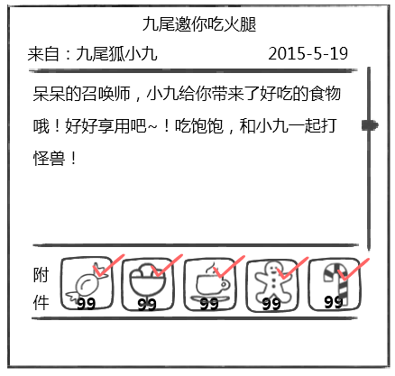
 |  |  |  |  |  | 收取后的效果示意

 |  |  |  |  | 按钮样式
 |  |  |  |  |  | 普通 | 待定
 |  |  |  |  |  | 按下 | 待定
 |  |  |  |  |  | 不可用 | 待定
 |  |  |  |  | 音效
 |  |  |  |  |  | 事件 | 音效资源
 |  |  |  |  |  | 点击按钮 | 待定

 | 四、其他逻辑
 |  | 1. 邮件的自动删除
不能是已读就删吧，还要判断有没有收取附件 |  |  | 不包含附件的邮件：已读取的邮件，会在玩家点击邮件列表其他邮件时，自动从列表中清除。
 |  |  | 包含附件的邮件：已读取的邮件，会在玩家收取附件后，点击邮件列表其他邮件时，自动从列表中清除。
 |  |  |  | 若玩家未收取附件，则点击列表其他邮件时，不会自动删除。
 |  |  | 最后一封邮件时，会在关闭邮箱，再次打开会刷没。

 |  | 2. 已读邮件的定义
 |  |  | 玩家在邮件列表点击一次后，即算已读状态。

美术需求
 | 美术需求
 | 项目 |  |  |  |  |  |  |  |  |  | 效果示意 |  |  |  | 美术返图
 | 1. 主界面邮箱UI

这个是不是等主界面的时候做？
需求都是要提的呀~

 |  |  |  | 邮箱UI

 |  | 未读取邮件提示，UI右上方标示一红点。

 | 2.邮箱界面
 |  |  |  |  |  |  |  | 界面标题 |  | 邮件数量/最大邮件数量 |  |  | 一键领取按钮

邮 箱

6/300
邮件标题邮件标题邮件
 |  |  |  |  |  |  |  |  |  |  |  |  |  | 关闭按钮
 |  | 切页标签

来自：发件人
2015-05-15
 |  | 邮件列表
邮件正文邮件正文邮件正文邮件正文邮件邮件正文
邮件正文
邮件正文
邮件正文
 |  |  |  |  |  |  |  |  |  |  |  |  |  | 邮件内容显示框

约占屏幕高度的3/4
附件

 |  |  | 窗口类型
 |  |  |  | 一级窗口
 |  |  | 切页标签
 |  |  |  | 标签页文案
 |  |  |  |  | 暂时只有一个切页，显示“系统邮件”
 |  |  |  | 标签页样式
 |  |  |  |  | 普通
 |  |  |  |  | 按下
 |  |  |  |  | 选中

 |  |  | 邮件列表
 |  |  |  | 邮件样式
邮件类型图标
邮件标题

邮件状态提示图标
发件日期

发件人

 |  |  |  |  | 邮件类型图标
 |  |  |  |  |  | 1）纯文字邮件（不包含附件的邮件）
 |  |  |  |  |  |  | 图标类似效果 |  |  | （不要右下角的那个字）

 |  |  |  |  |  | 2）包含附件的邮件
 |  |  |  |  |  |  | 图标类似效果 |  |  | （不要右下角的那个字）

 |  |  |  |  | 邮件标题
 |  |  |  |  |  | 显示邮件标题
 |  |  |  |  |  | 邮件标题最多支持显示10个汉字及对应的字符（遵循敏感字与屏蔽字统一规则）
 |  |  |  |  | 发件人
 |  |  |  |  |  | 显示 “来自：XXXX”，XXX根据邮件配置显示。
 |  |  |  |  |  | 发件人最多支持显示6个汉字及对应的字符
 |  |  |  |  | 发件日期
 |  |  |  |  |  | 显示邮件发送日期
 |  |  |  |  |  | 显示格式为 “XX-XX-XXXX“ |  |  | 代表XX月XX日XXXX年
 |  |  |  |  | 邮件状态提示图标
 |  |  |  |  |  | 当邮件玩家未操作时，显示图标，玩家点击邮件后，图标消失。
 |  |  |  |  |  | 类似效果

 |  |  |  | 没有邮件的情况
 |  |  |  |  | 若无邮件，则列表处为空，显示没有邮件的提示图。
 |  |  |  |  | 效果参考

 |  |  |  |  | 提示图
 |  |  |  |  |  |  |  |  |  |  | 提示文字

 |  |  | 一键领取按钮
 |  |  |  | 按钮文案
 |  |  |  |  | 一键领取
 |  |  |  | 按钮样式
 |  |  |  |  | 普通
 |  |  |  |  | 按下
 |  |  |  |  | 不可用

 |  |  | 邮件内容显示框

 |  |  |  |  |  |  |  |  |  | 邮件标题
 |  |  | 发件人 |  |  |  |  |  |  | 发件日期

 |  |  | 邮件正文

 |  |  |  |  |  |  |  |  |  | 附件列表

 |  |  |  |  |  |  | 收取按钮

 |  |  |  | 在左侧邮件列表点击邮件，右侧即显示对应邮件内容。
 |  |  |  | 打开邮箱界面时，默认邮件内容显示框不显示任何邮件内容，空着。
 |  |  |  | 邮件正文
 |  |  |  |  | 显示邮件正文
 |  |  |  |  | 每行最大显示19个汉字或者对应字符，每页最多显示5行
 |  |  |  | 附件
 |  |  |  |  | 显示邮件中的附件
 |  |  |  |  | 附件可以为道具、金币、钻石、经验，均以图标形式显示，调取道具图标即可，数字采用程序字即可。
 |  |  |  |  | 附件最多显示5个，需求设计规范附件不能超过5个，且不会直接赠送宠物，可通过赠送宠物碎片达到赠送宠物的设计目的

 |  |  |  |  | 经验/金币 | 显示经验/金币/钻石图标，图标右下角标示经验/金币/钻石数值
 |  |  |  |  |  | 参考效果

 |  |  |  |  | 道具 | 显示道具图标，若数量大于1，则在图标上标示数量，若为1个，则不标示数量，只显示图标
 |  |  |  |  |  | 点击道具，会出现对应的tips，遵循道具的tips规则

 |  |  |  |  | 若邮件不包含附件，则在附件处显示文字 “没有附件哦….”
 |  |  |  |  |  | 参考效果

 |  |  |  |  |  | 提示图 |  |  |  |  |  | 提示文字
 |  |  |  | 收取按钮
 |  |  |  |  | 按钮文案
 |  |  |  |  |  | 收取
 |  |  |  |  | 按钮样式
 |  |  |  |  |  | 普通
 |  |  |  |  |  | 按下
 |  |  |  |  |  | 不可用

自用
我只想告诉你，注意用词：
 | 基础聊天框 | 基础聊天显示框 | 基础聊天显示框隐藏按钮
 | 左侧聊天框 | 左侧聊天显示框
 | 聊天输入框

 | 左侧聊天频道按钮

 | 循环提示信息——>放在loading做提示比较合适

 | 系统频道的提示信息颜色可配置

 | 系统提示信息的关键字

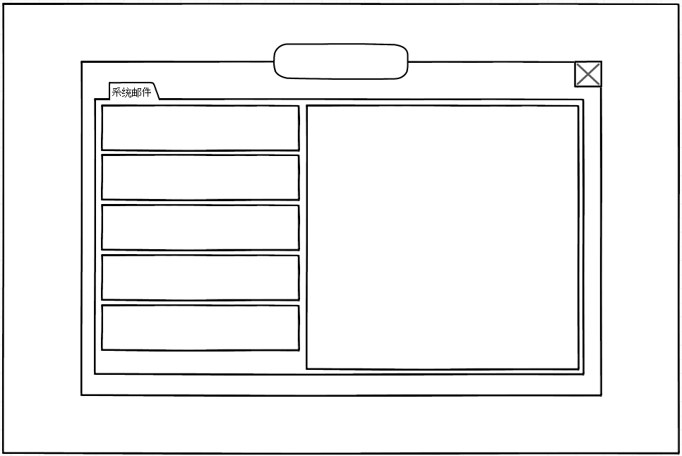
邮 箱

100/100

邮件标题邮件标题
来自：发件人 2015-05-15

邮件标题邮件标题
来自：发件人 2015-05-15

邮件标题邮件标题
来自：发件人 2015-05-15

约占屏幕高度的3/4
邮件标题邮件标题
来自：发件人 2015-05-15

邮件标题邮件标题
来自：发件人 2015-05-15

约占屏幕宽度的3/4

邮件标题邮件标题
来自：发件人 2015-05-15

确定删除全部邮件？
* 尚未领取的附件也将被删除，删除后不可恢复
取消
确定

确定删除邮件？
* 尚未领取的附件也将被删除，删除后不可恢复
取消
确定

